Choix de la langue
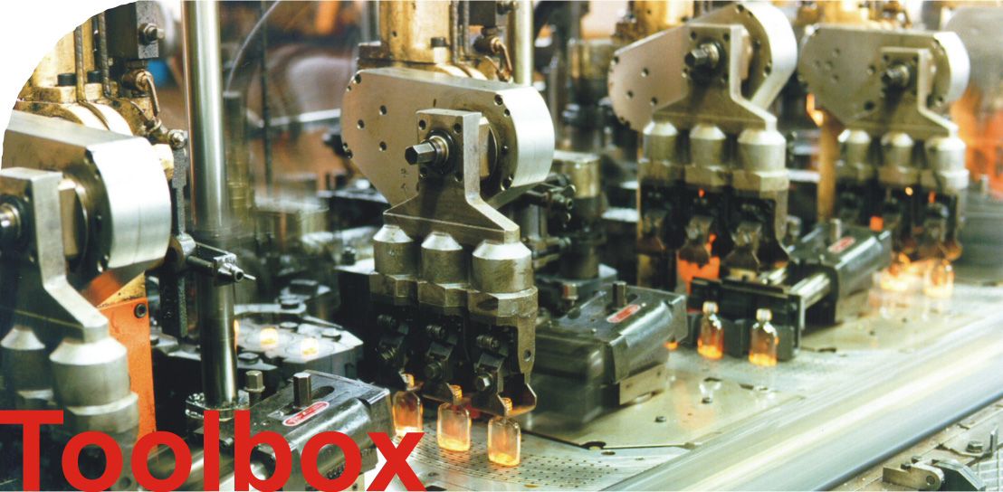

v2.2

Introduction
Fuites du système d'air comprimé

L'objectif de ce Tool est d'expliciter à une entreprise l'influence de différentes mesures pour l'économie d'énergie dans le domaine des systèmes à air comprimé. Les mesures proposées sont la réduction des fuites, la diminution de la puissance de compression spécifique ainsi que la réduction de la pression du système. Les effets des différentes mesures dépendent de plusieurs facteurs (fuites, puissance de compression spécifique, prix du kWh, etc.)

Les données spécifiques à l'entreprise indispensables:

Pour le calcul par vidange des réservoirs | Pour le calcul par la durée de fonctionnement du compresseur | Pour le calcul à partir des fuites

1. Nombre et taille des réservoirs, diamètre et longueur de la conduite, pression à l'entée, pression à la sortie, pèriode de la mesure | 1. Durée de fonctionnement du compresseur en charge, durée totale de la mesure, pression maximale, pression minimale | 1. Nombre et taille des fuites du système
2. Puissance spécifique du compresseur
3. Données du système comme pression, température, temps d'utilisation, prix de l'électricité et pression ambiante
4. La consommation totale d'air comprimé peut également être indiquée afin d'expliciter le coût des pertes par rapport au coût total
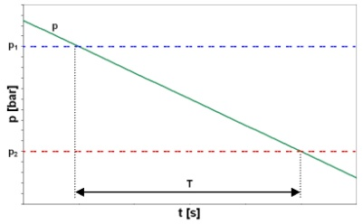 | 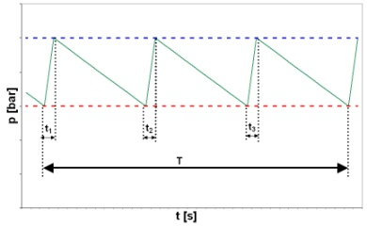 | 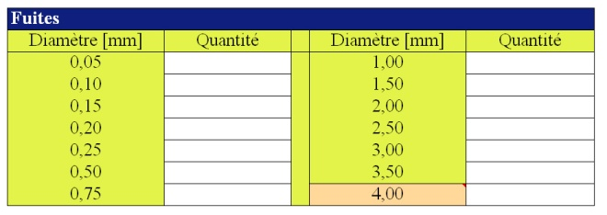
Cliquez sur le graphique pour l'agrandir

A partir de ces données, le coût du système ainsi que les possibilités d'économies vont être calculés. Les effets des différentes mesures seront présentées sous forme de diagramme, une fois de façon globale et également de façon séparée.

Copyright: Fraunhofer ISI, 76139 Karlsruhe 2006.
Contact: Dr. Peter Radgen, Tel. +49/7216809295; peter.radgen@isi.fraunhofer.de
Ce programme ne doit pas être diffusé de façon payante.

